Sheet1
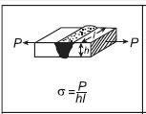
材質
荷重(P) |  | N
溶接厚さ(h) |  | mm
溶接長さ(l) |  | mm
溶接部にかかる応力(σ) |  | N/mm2
溶接部の許容応力 |  | N/mm2
判定 | ×

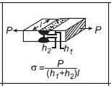
材質
荷重(P) |  | N
溶接厚さ(h1) |  | mm
溶接厚さ(h2) |  | mm
溶接長さ(l) |  | mm
溶接部にかかる応力(σ) |  | N/mm2
溶接部の許容応力 |  | N/mm2
判定 | ×

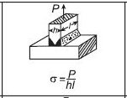
材質
荷重(P) |  | N
溶接厚さ(h) |  | mm
溶接長さ(l) |  | mm
溶接部にかかる応力(σ) |  | N/mm2
溶接部の許容応力 |  | N/mm2
判定 | ×

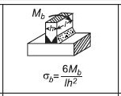
材質
曲げモーメント(Mb) |  | Nm
溶接厚さ(h) |  | mm
溶接長さ(l) |  | mm
溶接部にかかる曲応力(σb) |  | N/mm2
溶接部の許容応力 |  | N/mm2
判定 | ×

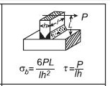
材質
荷重(P) |  | N
溶接厚さ(h) |  | mm
溶接長さ(l) |  | mm
荷重までの距離(L) |  | mm
溶接部にかかる曲応力(σb) |  | N/mm2
溶接部の許容応力 |  | N/mm2
判定 | ×
溶接部にかかるせん断応力(τ) |  | N/mm2
溶接部の許容応力 |  | N/mm2
判定 | ×

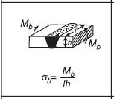
材質
曲げモーメント(Mb) |  | Nm
溶接厚さ(h) |  | mm
溶接長さ(l) |  | mm
溶接部にかかる曲応力(σb) |  | N/mm2
溶接部の許容応力 |  | N/mm2
判定 | ×

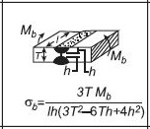
材質
曲げモーメント(Mb) |  | Nm
溶接厚さ(h) |  | mm
板厚さ(T) |  | mm
溶接長さ(l) |  | mm
溶接部にかかる曲応力(σb) |  | N/mm2
溶接部の許容応力 |  | N/mm2
判定 | ×

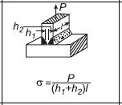
材質
荷重(P) |  | N
溶接厚さ(h1) |  | mm
溶接厚さ(h2) |  | mm
溶接長さ(l) |  | mm
溶接部にかかる応力(σ) |  | N/mm2
溶接部の許容応力 |  | N/mm2
判定 | ×

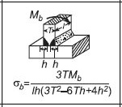
材質
曲げモーメント(Mb) |  | Nm
溶接厚さ(h) |  | mm
板厚さ(T) |  | mm
溶接長さ(l) |  | mm
溶接部にかかる曲応力(σb) |  | N/mm2
溶接部の許容応力 |  | N/mm2
判定 | ×

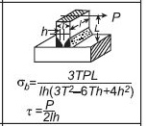
材質
荷重(P) |  | N
溶接厚さ(h) |  | mm
板厚さ(T) |  | mm
溶接長さ(l) |  | mm
荷重までの距離(L) |  | mm
溶接部にかかる曲応力(σb) |  | N/mm2
溶接部の許容応力 |  | N/mm2
判定 | ×
溶接部にかかるせん断応力(τ) |  | N/mm2
溶接部の許容応力 |  | N/mm2
判定 | ×

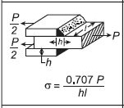
材質
荷重(P) |  | N
溶接脚長(h) |  | mm
溶接長さ(l) |  | mm
溶接部にかかる応力(σ) |  | N/mm2
溶接部の許容応力 |  | N/mm2
判定 | ×

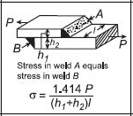
材質
荷重(P) |  | N
溶接脚長(h1) |  | mm
溶接脚長(h2) |  | mm
溶接長さ(l) |  | mm
溶接部にかかる応力(σ) |  | N/mm2
溶接部の許容応力 |  | N/mm2
判定 | ×

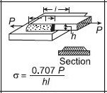
材質 | STKR400
荷重(P) | 100000 | N
溶接脚長(h) | 5 | mm
溶接長さ(l) | 100 | mm
溶接部にかかる応力(σ) | 142 | N/mm2
溶接部の許容応力 | 84 | N/mm2
判定 | ×

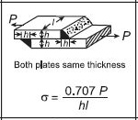
材質
荷重(P) |  | N
溶接脚長(h) |  | mm
溶接長さ(l) |  | mm
溶接部にかかる応力(σ) |  | N/mm2
溶接部の許容応力 |  | N/mm2
判定 | ×

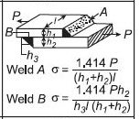
材質
荷重(P) |  | N
溶接脚長(h1) |  | mm
溶接脚長(h2) |  | mm
溶接脚長(h3) |  | mm
溶接長さ(l) |  | mm
溶接部にかかる応力(σ)A |  | N/mm2
溶接部の許容応力 |  | N/mm2
判定 | ×
溶接部にかかる応力(σ)B |  | N/mm2
判定 | ×

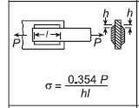
材質
荷重(P) |  | N
溶接脚長(h) |  | mm
溶接長さ(l) |  | mm
溶接部にかかる応力(σ) |  | N/mm2
溶接部の許容応力 |  | N/mm2
判定 | ×

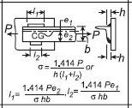
材質
荷重(P) |  | N
溶接脚長(h) |  | mm
溶接長さ(l1) |  | mm
溶接長さ(l2) |  | mm
溶接部にかかる応力(σ) |  | N/mm2
溶接部の許容応力 |  | N/mm2
判定 | ×

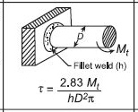
材質
ねじりモーメント(Mt) |  | Nm
脚長(h) |  | mm
直径(D) |  | mm
溶接部にかかるせん断応力(τ) |  | N/mm2
溶接部の許容応力 |  | N/mm2
判定 | ×

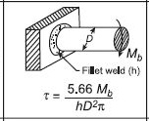
材質
曲げモーメント(Mb) |  | Nm
脚長(h) |  | mm
直径(D) |  | mm
溶接部にかかるせん断応力(τ) |  | N/mm2
溶接部の許容応力 |  | N/mm2
判定 | ×

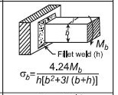
材質
曲げモーメント(Mb) |  | Nm
脚長(h) |  | mm
縦の長さ(b) |  | mm
横の長さ(l) |  | mm
溶接部にかかる曲応力(σb) |  | N/mm2
溶接部の許容応力 |  | N/mm2
判定 | ×

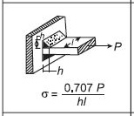
材質
荷重(P) |  | N
溶接脚長(h) |  | mm
溶接長さ(l) |  | mm
溶接部にかかる応力(σ) |  | N/mm2
溶接部の許容応力 |  | N/mm2
判定 | ×

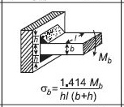
材質
曲げモーメント(Mb) |  | Nm
脚長(h) |  | mm
縦の長さ(b) |  | mm
横の長さ(l) |  | mm
溶接部にかかる曲応力(σb) |  | N/mm2
溶接部の許容応力 |  | N/mm2
判定 | ×

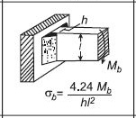
材質
曲げモーメント(Mb) |  | Nm
脚長(h) |  | mm
溶接部長さ(l) |  | mm
溶接部にかかる曲応力(σb) |  | N/mm2
溶接部の許容応力 |  | N/mm2
判定 | ×

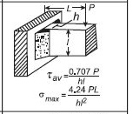
材質
荷重(P) |  | N
荷重までの距離(L) |  | mm
脚長(h) |  | mm
溶接部長さ(l) |  | mm
溶接部にかかる最大応力(σmax) |  | N/mm2
溶接部の許容応力 |  | N/mm2
判定 | ×
溶接部にかかる平均せん断応力(τav) |  | N/mm2
溶接部の許容応力 |  | N/mm2
判定 | ×

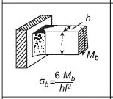
材質
曲げモーメント(Mb) |  | Nm
板厚(h) |  | mm
溶接部長さ(l) |  | mm
溶接部にかかる曲応力(σb) |  | N/mm2
溶接部の許容応力 |  | N/mm2
判定 | ×

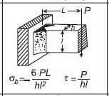
材質
荷重(P) |  | N
荷重までの距離(L) |  | mm
横の長さ(h) |  | mm
縦の長さ(l) |  | mm
溶接部にかかるまげ応力(σb) |  | N/mm2
溶接部の許容応力 |  | N/mm2
判定 | ×
溶接部にかかるせん断応力(τ) |  | N/mm2
溶接部の許容応力 |  | N/mm2
判定 | ×

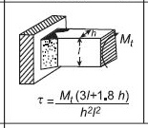
材質
ねじりモーメント(Mt) |  | Nm
横の長さ(h) |  | mm
縦の長さ(l) |  | mm
溶接部にかかるせん断応力(τ) |  | N/mm2
溶接部の許容応力 |  | N/mm2
判定 | ×

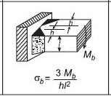
材質
曲げモーメント(Mb) |  | Nm
溶接脚長(h) |  | mm
溶接部長さ(l) |  | mm
溶接部にかかる曲応力(σb) |  | N/mm2
溶接部の許容応力 |  | N/mm2
判定 | ×

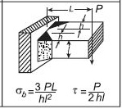
材質
荷重(P) |  | N
荷重までの距離(L) |  | mm
溶接脚長(h) |  | mm
溶接部の長さ(l) |  | mm
溶接部にかかるまげ応力(σb) |  | N/mm2
溶接部の許容応力 |  | N/mm2
判定 | ×
溶接部にかかるせん断応力(τ) |  | N/mm2
溶接部の許容応力 |  | N/mm2
判定 | ×

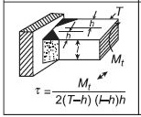
材質
ねじりモーメント(Mt) |  | Nm
溶接脚長(h) |  | mm
板厚(l) |  | mm
溶接部の長さ(T) |  | mm
溶接部にかかるせん断応力(τ) |  | N/mm2
溶接部の許容応力 |  | N/mm2
判定 | ×

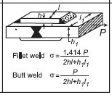
材質
荷重(P) |  | N
溶接脚長(h) |  | mm
溶接脚長(h1) |  | mm
溶接長さ(l) |  | mm
溶接長さ(l1) |  | mm
溶接部にかかる応力(σ) ※突き合わせの場合 |  | N/mm2
溶接部の許容応力 |  | N/mm2
判定 | ×
溶接部にかかる応力(σ) ※隅肉の場合 |  | N/mm2
溶接部の許容応力 |  | N/mm2
判定 | ×

